Worksheet
歯科衛生士 | 2014 | 人体の構造と機能 | 人体の構造 | 泌尿器系 | 2014_dh_14_pm001
 |  | 左右で対になっているのはどれか。
 |  | 1 | 肝 臓
 |  | 2 | 心 臓
 |  | 3 | 腎 臓 |  | 正解
 |  | 4 | 膵 臓
歯科衛生士 | 2014 | 歯・口腔の構造と機能 | 歯・口腔の構造 | 口腔・顎顔面・頭頸部 | 2014_dh_14_pm002
 |  | 口腔内写真を別に示す。 矢印で示す部位に開口する唾液腺の導管が貫くのはどれか。
 |  | 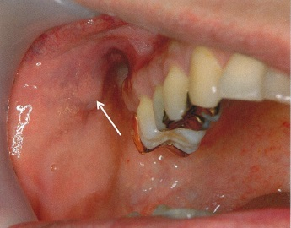
 |  | 1 | 咬 筋
 |  | 2 | 頰 筋 |  | 正解
 |  | 3 | 口輪筋
 |  | 4 | 内側翼突筋
歯科衛生士 | 2014 | 人体の構造と機能 | 人体の機能・構成成分 | 循環 | 2014_dh_14_pm003
 |  | 心臓から口腔へ向かう動脈経路で、体表から脈拍を触れるのはどれか。
 |  | 1 | 顎動脈
 |  | 2 | 内頸動脈
 |  | 3 | 総頸動脈 |  | 正解
 |  | 4 | 鎖骨下動脈
歯科衛生士 | 2014 | 人体の構造と機能 | 人体の機能・構成成分 | 細胞 | 2014_dh_14_pm004
 |  | 細胞の模式図を示す。 矢印で示す細胞内小器官で産生されるのはどれか。
 |  | 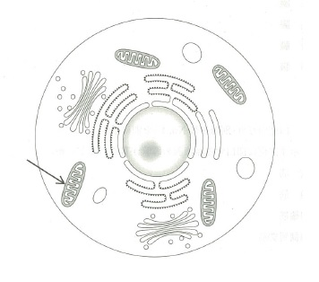
 |  | 1 | ATP |  | 正解
 |  | 2 | 酸 素
 |  | 3 | 脂肪酸
 |  | 4 | グリコーゲン
歯科衛生士 | 2014 | 人体の構造と機能 | 人体の機能・構成成分 | 人体の構成成分 | 2014_dh_14_pm005
 |  | Ⅰ型コラーゲンの特徴で正しいのはどれか。
 |  | 1 | 3本鎖らせん構造である。 |  | 正解
 |  | 2 | 加熱しても形状が安定している。
 |  | 3 | 生体では希少なタンパク質である。
 |  | 4 | 最も多く含まれるアミノ酸はグルタミン酸である。
歯科衛生士 | 2014 | 人体の構造と機能 | 人体の機能・構成成分 | 神経 | 2014_dh_14_pm006
 |  | 副交感神経の活動が亢進すると起こるのはどれか。
 |  | 1 | 瞳孔散大
 |  | 2 | 発汗増加
 |  | 3 | 心拍数増加
 |  | 4 | 胃酸分泌亢進 |  | 正解
歯科衛生士 | 2014 | 人体の構造と機能 | 人体の機能・構成成分 | 消化吸収 | 2014_dh_14_pm007
 |  | （ ）に入るのはどれか。 腸管で吸収された（ ）はリンパ管に入った後、静脈で血管系に流入して肝臓に運ばれる。
 |  | 1 | 果 糖
 |  | 2 | 脂肪酸 |  | 正解
 |  | 3 | アミノ酸
 |  | 4 | ブドウ糖
歯科衛生士 | 2014 | 疾病の成り立ち及び回復過程の促進 | 感染と免疫 | 免疫 | 2014_dh_14_pm008
 |  | 慢性炎症時に出現し、抗体を産生するのはどれか。
 |  | 1 | 好中球
 |  | 2 | 形質細胞 |  | 正解
 |  | 3 | マクロファージ
 |  | 4 | T細胞＜Tリンパ球＞
歯科衛生士 | 2014 | 疾病の成り立ち及び回復過程の促進 | 病因と病態 | う蝕 | 2014_dh_14_pm009
 |  | （ ）に入る語句の組合せで正しいのはどれか。 エナメル質の初期う蝕には（➀）がみられ、さらに進行すると（②）が起こる。
 |  | 1 | ➀表層下脱灰 -- ②再石灰化
 |  | 2 | ➀表層下脱灰 -- ②実質欠損 |  | 正解
 |  | 3 | ➀生活反応層 -- ②再石灰化
 |  | 4 | ➀生活反応層 -- ②実質欠損
歯科衛生士 | 2014 | 疾病の成り立ち及び回復過程の促進 | 病因と病態 | 歯・口腔の嚢胞と腫瘍 | 2014_dh_14_pm010
 |  | 波動を触れる腫瘤の写真を別に示す。 腫瘤の主体をなす病理組織所見はどれか。
 |  | 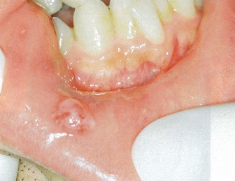
 |  | 1 | 骨形成
 |  | 2 | 粘液貯留 |  | 正解
 |  | 3 | 角化物＜角質物＞
 |  | 4 | メラニン色素沈着
歯科衛生士 | 2014 | 疾病の成り立ち及び回復過程の促進 | 感染と免疫 | 化学療法 | 2014_dh_14_pm011
 |  | 多剤耐性細菌のグラム染色像の写真を別に示す。 考えられるのはどれか。
 |  | 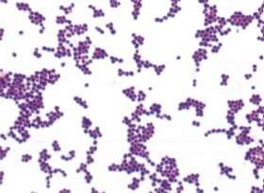
 |  | 1 | Escherichia coli
 |  | 2 | Mycobacterium tuberculosis
 |  | 3 | Pseudomonas aeruginosa
 |  | 4 | Staphylococcus aureus |  | 正解
歯科衛生士 | 2014 | 疾病の成り立ち及び回復過程の促進 | 感染と免疫 | 免疫 | 2014_dh_14_pm012
 |  | 遅延型アレルギーはどれか。
 |  | 1 | 金属アレルギー |  | 正解
 |  | 2 | アレルギー性鼻炎
 |  | 3 | アトピー性皮膚炎
 |  | 4 | ペニシリンショック
歯科衛生士 | 2014 | 疾病の成り立ち及び回復過程の促進 | 生体と薬物 | 局所麻酔薬 | 2014_dh_14_pm013
 |  | リドカインが阻害するのはどれか。
 |  | 1 | K<sup>+</sup>チャネル
 |  | 2 | Cl<sup>-</sup>チャネル
 |  | 3 | Na<sup>+</sup>チャネル |  | 正解
 |  | 4 | Ca<sup>2+</sup>チャネル
歯科衛生士 | 2014 | 疾病の成り立ち及び回復過程の促進 | 生体と薬物 | 抗炎症薬 | 2014_dh_14_pm014
 |  | 低用量アスピリンの使用目的はどれか。
 |  | 1 | 歯痛の緩和
 |  | 2 | 耳鳴りの抑制
 |  | 3 | 皮膚角質の溶解
 |  | 4 | 血栓形成の予防 |  | 正解
歯科衛生士 | 2014 | 疾病の成り立ち及び回復過程の促進 | 生体と薬物 | 末梢神経系作用薬物 | 2014_dh_14_pm015
 |  | 交感・副交感神経系の模式図を示す。 ノルアドレナリンが使用する部位はどれか。
 |  | 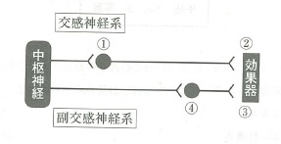
 |  | 1 | ①
 |  | 2 | ② |  | 正解
 |  | 3 | ③
 |  | 4 | ④
歯科衛生士 | 2014 | 歯・口腔の健康と予防に関わる人間と社会の仕組み | 総論 | 歯・口腔の付着物，沈着物 | 2014_dh_14_pm016
 |  | ペリクルで正しいのはどれか。2つ選べ。
 |  | 1 | 有機物を含まない。
 |  | 2 | 形成に数日を要する。
 |  | 3 | 歯面を物理的に保護する。 |  | 正解
 |  | 4 | 微生物の歯面への付着を促進する。 |  | 正解
歯科衛生士 | 2014 | 歯・口腔の健康と予防に関わる人間と社会の仕組み | 総論 | 歯・口腔の付着物，沈着物 | 2014_dh_14_pm017
 |  | 歯肉縁下歯石で正しいのはどれか。2つ選べ。
 |  | 1 | 歯肉へ物理的刺激を与える。 |  | 正解
 |  | 2 | 有機成分が80％を超えている。
 |  | 3 | 歯垢のpHが低いと形成されやすい。
 |  | 4 | 血漿成分中のカルシウムで形成される。 |  | 正解
歯科衛生士 | 2014 | 歯・口腔の健康と予防に関わる人間と社会の仕組み | 口腔清掃 | 歯磨剤・洗口剤 | 2014_dh_14_pm018
 |  | 歯磨剤の基本成分はどれか。
 |  | 1 | 塩化ナトリウム
 |  | 2 | アルギン酸ナトリウム |  | 正解
 |  | 3 | ポリリン酸ナトリウム
 |  | 4 | アズレンスルホン酸ナトリウム
歯科衛生士 | 2014 | 歯・口腔の健康と予防に関わる人間と社会の仕組み | う蝕の予防 | フッ化物によるう蝕予防 | 2014_dh_14_pm019
 |  | 体重15kgの3歳の女児。リン酸酸性フッ化ナトリウム溶液＜2％NaF配合＞を使用しフッ化物歯面塗布を行うこととなった。急性中毒発現量は2mgF/体重kgとする。 使用可能な溶液の上限量はどれか。
 |  | 1 | 1.5mL
 |  | 2 | 3.3mL |  | 正解
 |  | 3 | 15.0mL
 |  | 4 | 33.0mL
歯科衛生士 | 2014 | 歯・口腔の健康と予防に関わる人間と社会の仕組み | 歯科疾患の疫学と歯科保健統計 | 歯科疾患の指標 | 2014_dh_14_pm020
 |  | ある小学校の5年生の学校歯科健康診断の結果を表に示す。 DMF歯率（％）はどれか。
 |  | 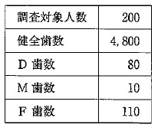
 |  | 1 | 1
 |  | 2 | 4 |  | 正解
 |  | 3 | 40
 |  | 4 | 95
歯科衛生士 | 2014 | 歯・口腔の健康と予防に関わる人間と社会の仕組み | 歯科疾患の疫学と歯科保健統計 | 歯科疾患の指標 | 2014_dh_14_pm021
 |  | ある集団の調査結果の一部を表に示す。 正しい組合せはどれか。
 |  | 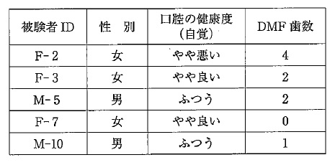
 |  | 1 | 被験者ID -- 比率尺度
 |  | 2 | 性 別 -- 名義尺度 |  | 正解
 |  | 3 | 口腔の健康度 -- 間隔尺度
 |  | 4 | DMF歯数 -- 順序尺度
歯科衛生士 | 2014 | 疾病の成り立ち及び回復過程の促進 | 感染と免疫 | 歯周病 | 2014_dh_14_pm022
 |  | 重度歯周炎に関連する「Red Complex」に含まれるのはどれか。2つ選べ。
 |  | 1 | Aggregatibacter actinomycetemcomitans
 |  | 2 | Prevotella intermedia
 |  | 3 | Tannerella forsythensis＜forsythia＞ |  | 正解
 |  | 4 | Treponema denticola |  | 正解
歯科衛生士 | 2014 | 歯・口腔の健康と予防に関わる人間と社会の仕組み | 環境・社会と健康 | 産業保健 | 2014_dh_14_pm023
 |  | 労働安全衛生法で、特定の有害な業務に従事する労働者に対して、歯科医師が行うことを事業主に義務づけているのはどれか。
 |  | 1 | 臨時健康診断
 |  | 2 | 一般健康診断
 |  | 3 | 特殊健康診断 |  | 正解
 |  | 4 | 特定健康診査
歯科衛生士 | 2014 | 歯・口腔の健康と予防に関わる人間と社会の仕組み | 環境・社会と健康 | 概要 | 2014_dh_14_pm024
 |  | ヘルスプロモーションの取組みで正しいのはどれか。2つ選べ。
 |  | 1 | 先進医療の導入
 |  | 2 | 健康診査の精度向上
 |  | 3 | 健康づくりグループの育成 |  | 正解
 |  | 4 | ウォーキングコースの整備 |  | 正解
歯科衛生士 | 2014 | 歯・口腔の健康と予防に関わる人間と社会の仕組み | 環境・社会と健康 | 疫学 | 2014_dh_14_pm025
 |  | 1年間における食中毒患者の発生割合を示すのはどれか。
 |  | 1 | 受診率
 |  | 2 | 有病率
 |  | 3 | 罹患率 |  | 正解
 |  | 4 | 受療率
歯科衛生士 | 2014 | 歯・口腔の健康と予防に関わる人間と社会の仕組み | 環境・社会と健康 | 感染症 | 2014_dh_14_pm026
 |  | 定期の予防接種の対象疾病はどれか。2つ選べ。
 |  | 1 | ポリオ |  | 正解
 |  | 2 | 破傷風 |  | 正解
 |  | 3 | B型肝炎
 |  | 4 | 流行性耳下腺炎
歯科衛生士 | 2014 | 歯・口腔の健康と予防に関わる人間と社会の仕組み | 環境・社会と健康 | 地域保健 | 2014_dh_14_pm027
 |  | 保健所の業務はどれか。2つ選べ。
 |  | 1 | 保険医の指導
 |  | 2 | HIV検査の実施 |  | 正解
 |  | 3 | 業務上疾病の認定
 |  | 4 | 精神障害者の相談 |  | 正解
歯科衛生士 | 2014 | 歯・口腔の健康と予防に関わる人間と社会の仕組み | 環境・社会と健康 | 学校保健 | 2014_dh_14_pm028
 |  | 学校保健で正しいのはどれか。2つ選べ。
 |  | 1 | 定期健康診断は毎年6月末までに行う。 |  | 正解
 |  | 2 | 感染症の予防のための措置が含まれる。 |  | 正解
 |  | 3 | 教科で行う保健学習は保健管理に含まれる。
 |  | 4 | 大学は学校歯科医を配置しなければならない。
歯科衛生士 | 2014 | 歯・口腔の健康と予防に関わる人間と社会の仕組み | 保健・医療・福祉の制度 | 法規 | 2014_dh_14_pm029
 |  | 歯科衛生士法に規定されていないのはどれか。
 |  | 1 | 療養上の世話 |  | 正解
 |  | 2 | 免許の取消し
 |  | 3 | 秘密保持義務
 |  | 4 | 名称の使用制限
歯科衛生士 | 2014 | 歯・口腔の健康と予防に関わる人間と社会の仕組み | 保健・医療・福祉の制度 | 現況 | 2014_dh_14_pm030
 |  | 歯科診療所1施設あたりの職種別従事者数の推移を図に示す。 矢印が示すのはどれか。
 |  | 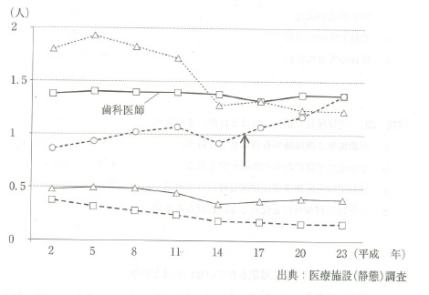
 |  | 1 | 事務職員
 |  | 2 | 歯科衛生士 |  | 正解
 |  | 3 | 歯科技工士
 |  | 4 | 歯科業務補助者
歯科衛生士 | 2014 | 歯・口腔の健康と予防に関わる人間と社会の仕組み | 栄養・食生活の基礎 | 栄養素 | 2014_dh_14_pm031
 |  | ビタミンB2の欠乏でみられるのはどれか。
 |  | 1 | 夜盲症
 |  | 2 | 口角炎 |  | 正解
 |  | 3 | 壊血病
 |  | 4 | 骨粗鬆症
歯科衛生士 | 2014 | 歯・口腔の健康と予防に関わる人間と社会の仕組み | 栄養・食生活の基礎 | 食生活指導 | 2014_dh_14_pm032
 |  | 日本人の食事摂取基準で正しいのはどれか。
 |  | 1 | 疾患の治療を目的としている。
 |  | 2 | 6年ごとに改定が行われている。
 |  | 3 | 必要エネルギー推定量を示している。 |  | 正解
 |  | 4 | 食育基本法に基づいて作成されている。
歯科衛生士 | 2014 | 歯科衛生士概論 | 歯科衛生士とその業務 | 歯科衛生業務 | 2014_dh_14_pm033
 |  | SOAPによる歯科衛生業務記録で正しいのはどれか。2つ選べ。
 |  | 1 | 「S」は対象者の主観的情報を書く。 |  | 正解
 |  | 2 | 「O」は歯科衛生介入の計画を書く。
 |  | 3 | 「A」歯科衛生士の判断を書く。 |  | 正解
 |  | 4 | 「P」は対象者の反応を書く。
歯科衛生士 | 2014 | 臨床歯科医学 | 歯科臨床の基礎 | 画像検査 | 2014_dh_14_pm034
 |  | 人体に影響を及ぼすエックス線の作用はどれか。
 |  | 1 | 散 乱
 |  | 2 | 電 離 |  | 正解
 |  | 3 | 透 過
 |  | 4 | 回 析
歯科衛生士 | 2014 | 臨床歯科医学 | 歯科臨床の基礎 | 臨床検査 | 2014_dh_14_pm035
 |  | 刺激時唾液分泌量の検査はどれか。2つ選べ。
 |  | 1 | ガムテスト |  | 正解
 |  | 2 | パッチテスト
 |  | 3 | フードテスト
 |  | 4 | サクソンテスト |  | 正解
歯科衛生士 | 2014 | 歯科診療補助論 | 保存治療時の診療補助 | 歯髄処置 | 2014_dh_14_pm036
 |  | 根管治療に使用する器具の断面図と拡大図とを示す。 用途はどれか。2つ選べ。

 |  | 1 | 根管形成 |  | 正解
 |  | 2 | 根管充填
 |  | 3 | 根管貼薬
 |  | 4 | 根管長測定 |  | 正解
歯科衛生士 | 2014 | 臨床歯科医学 | 歯科臨床の基礎 | 口腔の一般検査 | 2014_dh_14_pm037
 |  | 38歳の女性。上顎左側第二小臼歯の冷水痛を訴えて来院した。う蝕の有無を検査することとなった。初診時の口腔内写真を別に示す。 考えられる検査はどれか。
 |  | 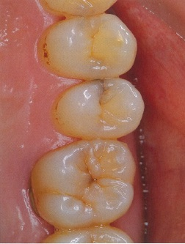
 |  | 1 | 透照診 |  | 正解
 |  | 2 | 歯髄電気診
 |  | 3 | レーザー蛍光強度測定
 |  | 4 | インピーダンス測定検査
歯科衛生士 | 2014 | 臨床歯科医学 | 歯・歯髄・歯周組織の疾患と治療 | 保存修復治療 | 2014_dh_14_pm038
 |  | ブラックの窩洞分類で隣接面を含むのはどれか。2つ選べ。
 |  | 1 | 1級
 |  | 2 | 2級 |  | 正解
 |  | 3 | 4級 |  | 正解
 |  | 4 | 5級
歯科衛生士 | 2014 | 歯科診療補助論 | 保存治療時の診療補助 | 生活歯漂白 | 2014_dh_14_pm039
 |  | オフィスブリーチで起こる可能性が最も高いのはどれか。
 |  | 1 | 酸蝕症
 |  | 2 | 歯髄壊死
 |  | 3 | 歯肉退縮
 |  | 4 | 象牙質知覚過敏症 |  | 正解
歯科衛生士 | 2014 | 臨床歯科医学 | 歯・歯髄・歯周組織の疾患と治療 | 歯内療法 | 2014_dh_14_pm040
 |  | 19歳の女性。冷水痛を訴えて来院した。下顎左側第一大臼歯の実質欠損を認めるが自発痛はない。軟化象牙質を一部残して薬物を貼付し経過を観察することとした。 行った処置はどれか。
 |  | 1 | IPC法 |  | 正解
 |  | 2 | 直接覆髄法
 |  | 3 | 間接覆髄法
 |  | 4 | 生活断髄法
歯科衛生士 | 2014 | 歯科診療補助論 | 保存治療時の診療補助 | 根管処置 | 2014_dh_14_pm041
 |  | 根管の機械的拡大に用いられるのはどれか。
 |  | 1 | EDTA |  | 正解
 |  | 2 | グアヤコール
 |  | 3 | 過酸化水素水
 |  | 4 | 次亜塩素酸ナトリウム溶液
歯科衛生士 | 2014 | 歯・口腔の健康と予防に関わる人間と社会の仕組み | 総論 | 歯・口腔の付着物，沈着物 | 2014_dh_14_pm042
 |  | 歯面の付着物のうち、歯ブラシで除去できるのはどれか。2つ選べ。
 |  | 1 | ステイン
 |  | 2 | プラーク |  | 正解
 |  | 3 | ペリクル
 |  | 4 | マテリアアルバ |  | 正解
歯科衛生士 | 2014 | 臨床歯科医学 | 歯・歯髄・歯周組織の疾患と治療 | 歯周治療 | 2014_dh_14_pm043
 |  | 48歳の女性。歯の動揺を訴えて来院した。歯周基本治療時の口腔内写真を別に示す。 矢印に示す処置の目的はどれか。
 |  | 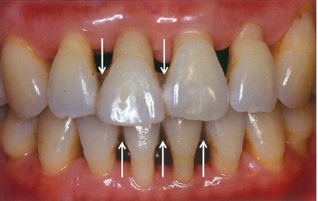
 |  | 1 | う蝕予防
 |  | 2 | 咬合力の分散 |  | 正解
 |  | 3 | 歯間部清掃性の向上
 |  | 4 | 象牙質知覚過敏の軽減
歯科衛生士 | 2014 | 歯・口腔の構造と機能 | 歯・口腔の構造 | 歯と歯周組織 | 2014_dh_14_pm044
 |  | 歯肉歯槽粘膜境を確認する方法はどれか。2つ選べ。
 |  | 1 | 歯槽粘膜に浸潤麻酔を行う。
 |  | 2 | ヨードチンキで粘膜を染色する。 |  | 正解
 |  | 3 | 歯周プローブで歯槽粘膜を押し上げる。 |  | 正解
 |  | 4 | クレーンカプランのピンセットでマーキングする。
歯科衛生士 | 2014 | 臨床歯科医学 | 歯の欠損と治療 | 概要 | 2014_dh_14_pm045
 |  | カンペル平面に含まれるのはどれか。
 |  | 1 | 眼 窩
 |  | 2 | 鼻 翼 |  | 正解
 |  | 3 | 耳 朶
 |  | 4 | 切歯点
歯科衛生士 | 2014 | 臨床歯科医学 | 歯の欠損と治療 | 概要 | 2014_dh_14_pm046
 |  | 67歳の男性。前歯に根面板を装着後、左側臼歯を抜歯し、補綴装置を装着した。抜歯前の口腔内写真（A）、装置装着後の口腔内写真（B）および装置の写真（C）を別に示す。 この装置の名称はどれか。
 |  | 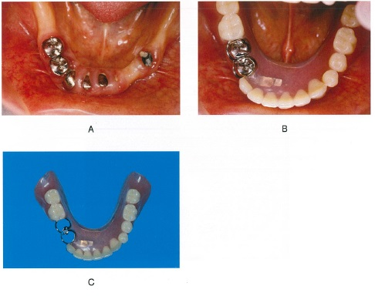
 |  | 1 | 顎義歯
 |  | 2 | 塞栓子
 |  | 3 | スピーチエイド
 |  | 4 | オーバーデンチャー |  | 正解
歯科衛生士 | 2014 | 臨床歯科医学 | 歯の欠損と治療 | 床義歯 | 2014_dh_14_pm047
 |  | 上顎全部床義歯の写真（A、B）を別に示す。 部位と名称との組合せで正しいのはどれか。2つ選べ。
 |  | 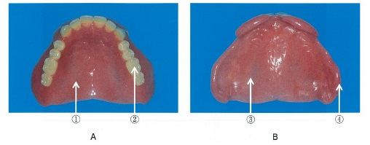
 |  | 1 | ① -- 粘膜面
 |  | 2 | ② -- 咬合面 |  | 正解
 |  | 3 | ③ -- 研磨面
 |  | 4 | ④ -- 床 縁 |  | 正解
歯科衛生士 | 2014 | 臨床歯科医学 | 歯の欠損と治療 | 概要 | 2014_dh_14_pm048
 |  | CAD/CAM装置を用いて製作できるのはどれか。2つ選べ。
 |  | 1 | ピンレッジ
 |  | 2 | 陶材焼付金属冠
 |  | 3 | レジンジャケット冠 |  | 正解
 |  | 4 | オールセラミッククラウン |  | 正解
歯科衛生士 | 2014 | 臨床歯科医学 | 顎・口腔領域の疾患と治療 | 対象疾患 | 2014_dh_14_pm049
 |  | 58歳の男性。舌の異常を訴えて来院した。口腔内写真を別に示す。 疑われるのはどれか。
 |  | 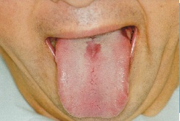
 |  | 1 | 溝状舌
 |  | 2 | 白板症
 |  | 3 | 真菌感染症 |  | 正解
 |  | 4 | ハンター舌炎
歯科衛生士 | 2014 | 臨床歯科医学 | 顎・口腔領域の疾患と治療 | 対象疾患 | 2014_dh_14_pm050
 |  | 52歳の男性。上顎右側第一大臼歯部歯肉の異常を訴えて来院した。2か月前に異常に気づき徐々に大きくなってきたという。口腔内写真を別に示す。 主訴に対して考えられる検査はどれか。2つ選べ。
 |  | 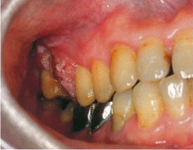
 |  | 1 | 細胞診 |  | 正解
 |  | 2 | 歯髄電気診
 |  | 3 | プロービング
 |  | 4 | エックス線検査 |  | 正解
歯科衛生士 | 2014 | 臨床歯科医学 | 顎・口腔領域の疾患と治療 | 対象疾患 | 2014_dh_14_pm051
 |  | 中枢性顔面神経麻痺で運動可能な部位はどれか。
 |  | 1 | 前額部 |  | 正解
 |  | 2 | 頬骨部
 |  | 3 | 下唇部
 |  | 4 | 頸 部
歯科衛生士 | 2014 | 臨床歯科医学 | 不正咬合と治療 | 概要 | 2014_dh_14_pm052
 |  | 口腔内写真（A、B）を別に示す。 考えられる不正咬合はどれか。
 |  | 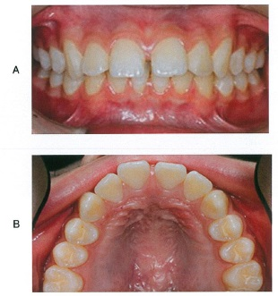
 |  | 1 | 叢 生
 |  | 2 | 交叉咬合
 |  | 3 | 切端咬合
 |  | 4 | 正中離開 |  | 正解
歯科衛生士 | 2014 | 臨床歯科医学 | 不正咬合と治療 | 矯正歯科治療の実際 | 2014_dh_14_pm053
 |  | 矯正装置装着の準備段階の口腔内写真を別に示す。 矢印で示す材料の装着に用いるのはどれか。
 |  | 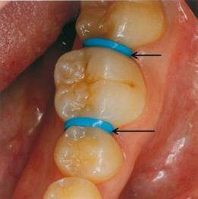
 |  | 1 | バンドプッシャー
 |  | 2 | バンドリムーバー
 |  | 3 | ヤングプライヤー
 |  | 4 | セパレーティングプライヤー |  | 正解
歯科衛生士 | 2014 | 臨床歯科医学 | 不正咬合と治療 | 矯正歯科治療の実際 | 2014_dh_14_pm054
 |  | 器具の写真を別に示す。 使用目的はどれか。
 |  | 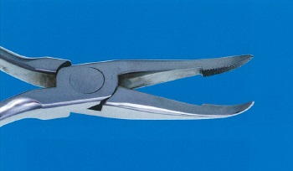
 |  | 1 | 結紮線の切断
 |  | 2 | 保定装置の調整
 |  | 3 | ブラケットの撤去
 |  | 4 | アーチワイヤーの着脱 |  | 正解
歯科衛生士 | 2014 | 臨床歯科医学 | 小児の理解と歯科治療 | 概要 | 2014_dh_14_pm055
 |  | 発育期の分類とその特徴との組合せで正しいのはどれか。2つ選べ。
 |  | 1 | 乳児期 -- 歩行開始
 |  | 2 | 幼児期 -- 自我の芽生え |  | 正解
 |  | 3 | 学童期 -- 第一次反抗期
 |  | 4 | 思春期 -- 第二次性徴 |  | 正解
歯科衛生士 | 2014 | 臨床歯科医学 | 小児の理解と歯科治療 | 小児の疾病異常 | 2014_dh_14_pm056
 |  | 唇顎口蓋裂児にみられる特徴はどれか。2つ選べ。
 |  | 1 | 溝状舌
 |  | 2 | 上顎劣成長 |  | 正解
 |  | 3 | 鼻咽腔閉鎖不全 |  | 正解
 |  | 4 | 下顎の歯列不正
歯科衛生士 | 2014 | 臨床歯科医学 | 小児の理解と歯科治療 | 小児の疾病異常 | 2014_dh_14_pm057
 |  | 小児の粘膜疾患とその原因との組合せで正しいのはどれか。
 |  | 1 | 手足口病 -- 単純ヘルペスウイルス
 |  | 2 | コプリック斑 -- 麻疹ウイルス |  | 正解
 |  | 3 | ベドナーアフタ -- 先天歯
 |  | 4 | ヘルパンギーナ -- 硬いゴム乳首
歯科衛生士 | 2014 | 臨床歯科医学 | 小児の理解と歯科治療 | 小児の歯科治療 | 2014_dh_14_pm058
 |  | 4歳の女児。下顎右側第一乳臼歯が保存不可能となり、局所麻酔下で抜歯を行った。 抜歯後の注意として適切でないのはどれか。
 |  | 1 | よくうがいをさせる。 |  | 正解
 |  | 2 | 2時間は飲食を避ける。
 |  | 3 | 口唇を咬まないようにさせる。
 |  | 4 | 止血を確認した後帰宅させる。
歯科衛生士 | 2014 | 臨床歯科医学 | 障害者の理解と歯科治療 | 障害の種類と歯科的特徴 | 2014_dh_14_pm059
 |  | 75歳の男性。右片麻痺と失語症がみられる。抗血栓薬を服用しているという。 既往歴として考えられるのはどれか。
 |  | 1 | 骨 折
 |  | 2 | 脳梗塞 |  | 正解
 |  | 3 | パーキンソン病
 |  | 4 | 慢性関節リウマチ
歯科衛生士 | 2014 | 臨床歯科医学 | 高齢者の理解と歯科治療 | 高齢者の摂食・嚥下とリハビリテーション | 2014_dh_14_pm060
 |  | 77歳の男性。10か月前に脳出血を発症した。摂食・嚥下障害がみられた。患者の口腔内写真を示す。 障害されている摂食・嚥下の過程はどれか。
 |  | 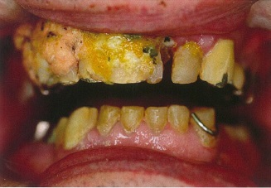
 |  | 1 | 先行期
 |  | 2 | 準備期 |  | 正解
 |  | 3 | 咽頭期
 |  | 4 | 食道期
歯科衛生士 | 2014 | 臨床歯科医学 | 高齢者の理解と歯科治療 | 加齢変化 | 2014_dh_14_pm061
 |  | 88歳の女性。歯科訪問診療の依頼を受けた。食後、ブラッシングのため洗面台に向かっている写真を別に示す。 障害高齢者日常生活自立度の判定基準のランクとして考えられるのはどれか。2つ選べ。
 |  | 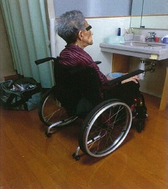
 |  | 1 | ランクJ |  | 正解
 |  | 2 | ランクA |  | 正解
 |  | 3 | ランクB
 |  | 4 | ランクC
歯科衛生士 | 2014 | 歯科保健指導論 | 生活指導 | 口腔機能の維持・向上 | 2014_dh_14_pm062
 |  | 90歳の男性。無歯顎で全部床義歯を使用している。片麻痺があり、ペースメーカーを装着している。食後、食渣の滞留と舌苔とを認める。 口腔ケアに用いられないのはどれか。
 |  | 1 | 舌ブラシ
 |  | 2 | 歯ブラシ
 |  | 3 | 音波ブラシ |  | 正解
 |  | 4 | スポンジブラシ
歯科衛生士 | 2014 | 歯科予防処置論 | 総論 | 基礎知識 | 2014_dh_14_pm063
 |  | 歯の付着物・沈着物と構成成分との組合せで正しいのはどれか。2つ選べ。
 |  | 1 | 白 質 -- 剥離上皮 |  | 正解
 |  | 2 | 歯 石 -- 唾液タンパク質
 |  | 3 | 獲得被膜 -- 細 菌
 |  | 4 | 色素沈着 -- 有機性薄膜 |  | 正解
歯科衛生士 | 2014 | 臨床歯科医学 | 歯・歯髄・歯周組織の疾患と治療 | 歯周治療 | 2014_dh_14_pm064
 |  | エックス線写真を別に示す。 観察できるのはどれか。2つ選べ。
 |  | 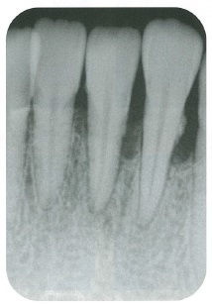
 |  | 1 | 骨吸収 |  | 正解
 |  | 2 | 根管充填
 |  | 3 | 歯石沈着 |  | 正解
 |  | 4 | 歯根囊胞
歯科衛生士 | 2014 | 歯科予防処置論 | 総論 | 基礎知識 | 2014_dh_14_pm065
 |  | スケーリング時の脳貧血の予防で適切なのはどれか。2つ選べ。
 |  | 1 | 疼痛管理 |  | 正解
 |  | 2 | 水平側臥位
 |  | 3 | 空腹時の処置
 |  | 4 | 処置内容の説明と理解 |  | 正解
歯科衛生士 | 2014 | 歯科予防処置論 | 退行性病変 | 歯周病の基礎知識 | 2014_dh_14_pm066
 |  | 歯周病のスクリーニングに用いられる唾液検査はどれか。
 |  | 1 | 潜血反応 |  | 正解
 |  | 2 | 唾液緩衝能
 |  | 3 | 細菌の酸産生能
 |  | 4 | グルコースクリアランス
歯科衛生士 | 2014 | 歯科予防処置論 | 総論 | 基礎知識 | 2014_dh_14_pm067
 |  | 口腔内写真を示す。 歯肉歯槽粘膜境はどれか。
 |  | 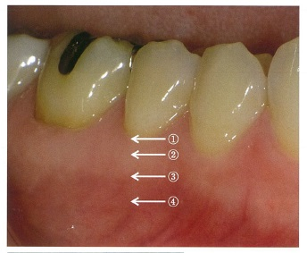
 |  | 1 | ①
 |  | 2 | ②
 |  | 3 | ③ |  | 正解
 |  | 4 | ④
歯科衛生士 | 2014 | 歯科予防処置論 | 退行性病変 | スケーリング・ルートプレーニング | 2014_dh_14_pm068
 |  | ファーケーションプローブで検査するのはどれか。
 |  | 1 | 歯肉出血
 |  | 2 | 歯根破折
 |  | 3 | 歯周ポケット
 |  | 4 | 根分岐部病変 |  | 正解
歯科衛生士 | 2014 | 歯科予防処置論 | 退行性病変 | 歯面清掃・研磨 | 2014_dh_14_pm069
 |  | スケーリングの術式で、施術部の消毒後の適切な手順はどれか。
 |  | 1 | 歯面研磨 → 口腔内観察 → 歯石除去
 |  | 2 | 口腔内観察 → 歯石除去 → 歯面研磨 |  | 正解
 |  | 3 | 口腔内観察 → 歯面研磨 → 歯石除去
 |  | 4 | 歯面研磨 → 歯石除去 → 口腔内観察
歯科衛生士 | 2014 | 歯科予防処置論 | う蝕予防処置 | フッ化物歯面塗布法 | 2014_dh_14_pm070
 |  | 歯の動揺度検査の写真を別に示す。 正しいのはどれか。
 |  | 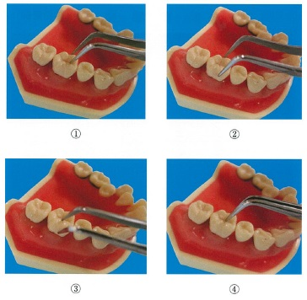
 |  | 1 | ①
 |  | 2 | ②
 |  | 3 | ③
 |  | 4 | ④ |  | 正解
歯科衛生士 | 2014 | 歯科予防処置論 | 退行性病変 | スケーリング・ルートプレーニング | 2014_dh_14_pm071
 |  | スケーラーのシャープニングで砥石の名称、材料および潤滑材の組合せで正しいのはどれか。2つ選べ。
 |  | 1 | ルビーストーン -- 天然石 -- 水
 |  | 2 | セラミックストーン -- 人工石 -- 水 |  | 正解
 |  | 3 | インディアナストーン -- 人工石 -- 水
 |  | 4 | アーカンサスストーン -- 天然石 -- オイル |  | 正解
歯科衛生士 | 2014 | 歯科予防処置論 | 退行性病変 | 歯・歯周組織の検査 | 2014_dh_14_pm072
 |  | プローブの写真を別に示す。 CPI検査に用いられるのはどれか。

 |  | 1 | ①
 |  | 2 | ② |  | 正解
 |  | 3 | ③
 |  | 4 | ④
歯科衛生士 | 2014 | 歯科予防処置論 | 退行性病変 | スケーリング・ルートプレーニング | 2014_dh_14_pm073
 |  | グレーシータイプキュレット＃11/12を操作している写真を別に示す。 操作で正しいのはどれか。
 |  | 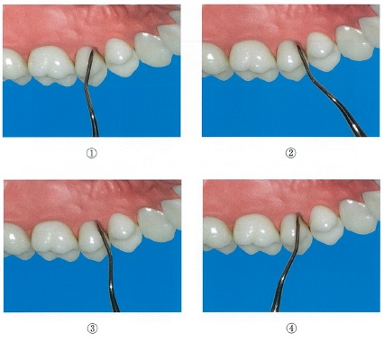
 |  | 1 | ①
 |  | 2 | ② |  | 正解
 |  | 3 | ③
 |  | 4 | ④
歯科衛生士 | 2014 | 歯科予防処置論 |  |  | 2014_dh_14_pm074
 |  | 歯頸部の外来性色素沈着物を除去するための歯面研磨で正しいのはどれか。
 |  | 1 | ラバーダム防湿を行う。
 |  | 2 | 各種研磨剤を使い分ける。 |  | 正解
 |  | 3 | 歯面を乾燥した状態に保つ。
 |  | 4 | 高速回転＜30,000rpm＞で行う。
歯科衛生士 | 2014 | 歯科予防処置論 | 総論 | 概要 | 2014_dh_14_pm075
 |  | う蝕の第一次予防に用いるフッ化物はどれか。
 |  | 1 | フッ化水素酸
 |  | 2 | フルオロアパタイト
 |  | 3 | フッ化ジアンミン銀
 |  | 4 | モノフルオロリン酸ナトリウム |  | 正解
歯科衛生士 | 2014 | 歯科予防処置論 | う蝕予防処置 | う蝕活動性試験 | 2014_dh_14_pm076
 |  | う蝕活動性試験の結果、唾液中のLactobacilliが多いと判定された。 考えられるのはどれか。2つ選べ。
 |  | 1 | う窩がある。 |  | 正解
 |  | 2 | 唾液粘稠度が低い。
 |  | 3 | 唾液緩衝能が高い。
 |  | 4 | 間食の摂取回数が多い。 |  | 正解
歯科衛生士 | 2014 | 歯科予防処置論 | う蝕予防処置 | フッ化物歯面塗布法 | 2014_dh_14_pm077
 |  | フッ化物歯面塗布法でないのはどれか。
 |  | 1 | 綿球法
 |  | 2 | トレー法
 |  | 3 | スプレー法 |  | 正解
 |  | 4 | イオン導入法
歯科衛生士 | 2014 | 歯科予防処置論 | う蝕予防処置 | フッ化物洗口法 | 2014_dh_14_pm078
 |  | 使用するフッ化物洗口液のフッ素イオン濃度はどれか。
 |  | 1 | 50ppm
 |  | 2 | 250ppm |  | 正解
 |  | 3 | 900ppm
 |  | 4 | 9,000ppm
歯科衛生士 | 2014 | 歯科予防処置論 | う蝕予防処置 | フッ化物洗口法 | 2014_dh_14_pm079
 |  | 職員への説明内容で正しいのはどれか。2つ選べ。
 |  | 1 | 1回の洗口液量は一人当たり30mLずつ用意してください。
 |  | 2 | 10秒間うがいをさせたら吐き出させてください。
 |  | 3 | 洗口後30分間は飲食やうがいを控えてください。 |  | 正解
 |  | 4 | 洗口液を1回量誤って飲んだとしても急性中毒の心配はありません。 |  | 正解
歯科衛生士 | 2014 | 歯科保健指導論 | 総論 | 概要 | 2014_dh_14_pm080
 |  | プライマリーヘルスケアに該当するのはどれか。2つ選べ。
 |  | 1 | 感染症のコントロール |  | 正解
 |  | 2 | 健康的な公共政策の確立
 |  | 3 | バリアフリー社会の実現
 |  | 4 | 身近な場所への医療施設の設置 |  | 正解
歯科衛生士 | 2014 | 歯科保健指導論 | 歯科衛生教育活動 | 保健所，市町村保健センター | 2014_dh_14_pm081
 |  | 医療面接の際に注意すべきことはどれか。2つ選べ。
 |  | 1 | 同情的態度で接する。
 |  | 2 | 話を最後までよく聞く。 |  | 正解
 |  | 3 | 患者の訴えを明確化する。 |  | 正解
 |  | 4 | 会話の間があかないようにする。
歯科衛生士 | 2014 | 歯科保健指導論 | 生活指導 | 基礎知識 | 2014_dh_14_pm082
 |  | 45歳の男性。口臭を訴えて来院した。歯科衛生士との会話を下に示す。 「開かれた質問」はどれか。2つ選べ。
 |  | 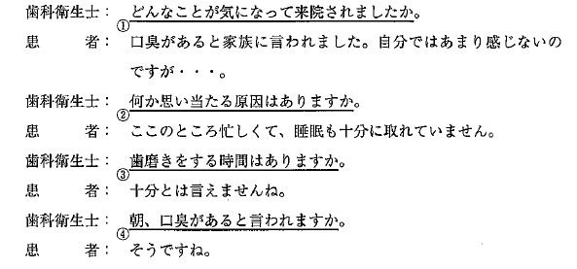
 |  | 1 | ① |  | 正解
 |  | 2 | ② |  | 正解
 |  | 3 | ③
 |  | 4 | ④
歯科衛生士 | 2014 | 臨床歯科医学 | 高齢者の理解と歯科治療 | 加齢変化 | 2014_dh_14_pm083
 |  | 「健康な高齢者の老化による物忘れ」と「認知症の高齢者の物忘れ」との特徴を比較した表を示す。 正しいのはどれか。2つ選べ。

 |  | 1 | ①
 |  | 2 | ② |  | 正解
 |  | 3 | ③ |  | 正解
 |  | 4 | ④
歯科衛生士 | 2014 | 歯科保健指導論 | 総論 | 生活行動 | 2014_dh_14_pm084
 |  | Keyesの輪を図に示す。う蝕のリスクとして、①は唾液緩衝能、②はスクロースが該当する。 ③はどれか。
 |  | 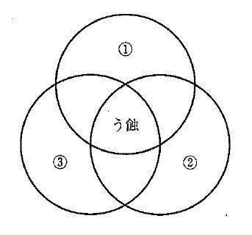
 |  | 1 | 時 間
 |  | 2 | 宿 主
 |  | 3 | 細菌叢 |  | 正解
 |  | 4 | 食餌性基質
歯科衛生士 | 2014 | 歯科保健指導論 | 歯科保健指導の基礎 | 歯・口腔の状態把握法 | 2014_dh_14_pm085
 |  | 唇面に古いプラークが最も多く観察されるのはどれか。
 |  | 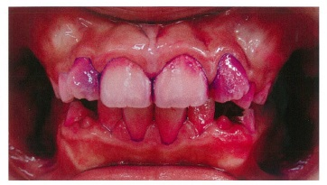
 |  | 1 | 上顎左側中切歯
 |  | 2 | 上顎左側側切歯 |  | 正解
 |  | 3 | 下顎左側中切歯
 |  | 4 | 下顎左側側切歯
歯科衛生士 | 2014 | 歯科保健指導論 | 口腔清掃指導法 | 指導の要点 | 2014_dh_14_pm086
 |  | この女児へ指導する適切な口腔清掃法はどれか。2つ選べ。
 |  | 1 | バス改良法
 |  | 2 | チャーターズ法
 |  | 3 | スクラビング法 |  | 正解
 |  | 4 | 1歯ずつの縦磨き法 |  | 正解
歯科衛生士 | 2014 | 臨床歯科医学 | 歯科臨床の基礎 | 臨床検査 | 2014_dh_14_pm087
 |  | ガスクロマトグラフィー検査で認知閾値を超えて検出されたと考えられるのはどれか。2つ選べ。
 |  | 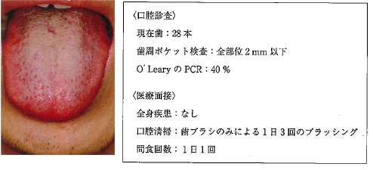
 |  | 1 | 硫化水素 |  | 正解
 |  | 2 | アセトン
 |  | 3 | トリメチルアミン
 |  | 4 | メチルメルカプタン |  | 正解
歯科衛生士 | 2014 | 歯科保健指導論 | 口腔清掃指導法 | 対象別の指導法 | 2014_dh_14_pm088
 |  | 歯科医師から、口臭改善のための歯科保健指導を指示された。 ブラッシング指導に加えて行う指導で適切なのはどれか。2つ選べ。
 |  | 1 | 頻回の水分摂取を勧める。
 |  | 2 | 間食を摂らないよう指導する。
 |  | 3 | 舌ブラシによる舌清掃を指導する。 |  | 正解
 |  | 4 | 専門家による機械的歯面清掃を勧める。 |  | 正解
歯科衛生士 | 2014 | 歯科保健指導論 | 口腔清掃指導法 | 対象別の指導法 | 2014_dh_14_pm089
 |  | 70歳の女性。肺癌で入院加療中である。意識障害があり、常時口呼吸をしている。本人による口腔清掃は困難な状態であり、1日1回の口腔清掃を受けている。口腔周囲の写真（A、B）を別に示す。 歯科衛生士による口腔ケアで適切なのはどれか。2つ選べ。
 |  | 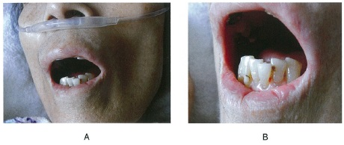
 |  | 1 | 本人への声かけは必要ない。
 |  | 2 | 鼻カニューレは外して行う。
 |  | 3 | 口唇部を保湿してから行う。 |  | 正解
 |  | 4 | 隣接面部に歯間ブラシを使用する。 |  | 正解
歯科衛生士 | 2014 | 臨床歯科医学 | 障害者の理解と歯科治療 | 障害者の摂食・嚥下障害とリハビリテーション | 2014_dh_14_pm090
 |  | 85歳の要介護高齢者。食事中に疲れて食事ペースが落ちてくるという。 この高齢者への介助で適切なのはどれか。
 |  | 1 | 一口量を増やす。
 |  | 2 | 間食で必要栄養量を補う。 |  | 正解
 |  | 3 | 1回の食事時間を長くする。
 |  | 4 | 少量低カロリーの食事にする。
歯科衛生士 | 2014 | 歯科保健指導論 | 歯科衛生教育活動 | 保健所，市町村保健センター | 2014_dh_14_pm091
 |  | 地域住民のニーズに基づき保健活動の計画を作成することとなった。 最初に設定するのはどれか。
 |  | 1 | 方 法
 |  | 2 | 目 標 |  | 正解
 |  | 3 | 内 容
 |  | 4 | 期 間
歯科衛生士 | 2014 | 歯科保健指導論 | 歯科衛生教育活動 | 保健所，幼稚園 | 2014_dh_14_pm092
 |  | A幼稚園では「健康な子供を育てるための勉強会」を保護者対象に行っている。歯科保健について30分間の講話を依頼された。 内容として適切なのはどれか。2つ選べ。
 |  | 1 | 口呼吸による弊害 |  | 正解
 |  | 2 | 第二大臼歯のう蝕予防
 |  | 3 | ショ糖とう蝕の関係 |  | 正解
 |  | 4 | 側方歯群の交換と歯列不正
歯科衛生士 | 2014 | 歯科保健指導論 | 生活指導 | 生活習慣 | 2014_dh_14_pm093
 |  | ある事業所の男性社員50名を対象として「歯周病と喫煙」をテーマとした40分の健康教室を依頼され、衛生管理者とともに行うこととなった。 健康教室の実施方法で適切なのはどれか。2つ選べ。
 |  | 1 | 個別相談を組み入れる。
 |  | 2 | 自由に発言できる雰囲気をつくる。 |  | 正解
 |  | 3 | 衛生管理者との事前打ち合わせを行う。 |  | 正解
 |  | 4 | 都道府県別喫煙率の数値を読み上げて説明する。
歯科衛生士 | 2014 | 歯科診療補助論 | 総論 | 患者への対応 | 2014_dh_14_pm094
 |  | 車椅子を使用している要介護高齢者への対応で正しいのはどれか。2つ選べ。
 |  | 1 | 移乗する前にブレーキをかける。 |  | 正解
 |  | 2 | 移乗する時はフットレストをおろしておく。
 |  | 3 | 立位が可能な場合は自分で移乗してもらう。 |  | 正解
 |  | 4 | 移乗後は浅く座ってもらう。
歯科衛生士 | 2014 | 歯科診療補助論 | 総論 | 消毒・滅菌 | 2014_dh_14_pm095
 |  | 消毒薬の適応を表に示す。 ポビドンヨードはどれか。
 |  | 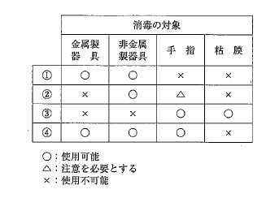
 |  | 1 | ①
 |  | 2 | ②
 |  | 3 | ③ |  | 正解
 |  | 4 | ④
歯科衛生士 | 2014 | 歯科診療補助論 | 主要歯科材料の種類、取扱いと管理 | 印象材 | 2014_dh_14_pm096
 |  | 寒天印象材について正しいのはどれか。
 |  | 1 | 天然モノマーである。
 |  | 2 | 人工ポリマーである。
 |  | 3 | 加熱によりゾル化する。 |  | 正解
 |  | 4 | 振動によりゲル化する。
歯科衛生士 | 2014 | 歯科診療補助論 | 主要歯科材料の種類、取扱いと管理 | 仮封材 | 2014_dh_14_pm097
 |  | 歯髄鎮静の目的で用いる仮封材はどれか。
 |  | 1 | 水硬性仮封材
 |  | 2 | カルボキシレートセメント
 |  | 3 | 仮封用軟質レジン＜常温重合型＞
 |  | 4 | 酸化亜鉛ユージノールセメント |  | 正解
歯科衛生士 | 2014 | 歯科診療補助論 | 保存治療時の診療補助 | 根管処置 | 2014_dh_14_pm098
 |  | リーマー・ファイルのサイズとカラーコードとの組合せで正しいのはどれか。
 |  | 1 | 15番 -- 黄
 |  | 2 | 30番 -- 緑
 |  | 3 | 55番 -- 赤 |  | 正解
 |  | 4 | 70番 -- 黒
歯科衛生士 | 2014 | 歯科診療補助論 | 保存治療時の診療補助 | 根管処置 | 2014_dh_14_pm099
 |  | 器具の写真を別に示す。 側方加圧充填時に挿入しガッタパーチャポイントの圧接に使用するのはどれか。
 |  | 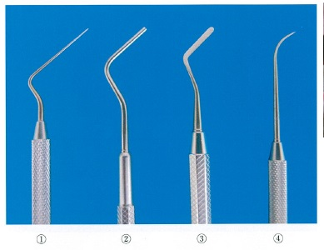
 |  | 1 | ① |  | 正解
 |  | 2 | ②
 |  | 3 | ③
 |  | 4 | ④
歯科衛生士 | 2014 | 歯科診療補助論 | 保存治療時の診療補助 | 歯周外科治療 | 2014_dh_14_pm100
 |  | 器具の写真を別に示す。 フラップ手術で粘膜骨膜弁形成後に使用するのはどれか。2つ選べ。
 |  | 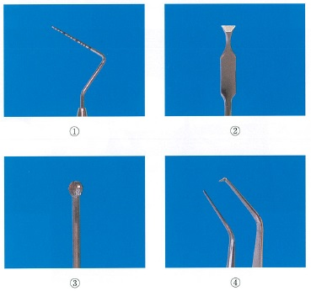
 |  | 1 | ①
 |  | 2 | ② |  | 正解
 |  | 3 | ③ |  | 正解
 |  | 4 | ④
歯科衛生士 | 2014 | 歯科診療補助論 | 保存治療時の診療補助 | 前準備 | 2014_dh_14_pm101
 |  | シリンジの写真を別に示す。 シリコーン印象材を用いて印象採得を行う時に使用するのはどれか。
 |  | 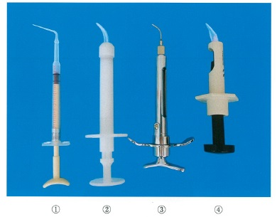
 |  | 1 | ①
 |  | 2 | ② |  | 正解
 |  | 3 | ③
 |  | 4 | ④
歯科衛生士 | 2014 | 歯科診療補助論 | 補綴治療時の診療補助 | 補綴装置の合着・装着 | 2014_dh_14_pm102
 |  | 完成した補綴装置の写真を別に示す。 試適時に準備する器材はどれか。2つ選べ。
 |  | 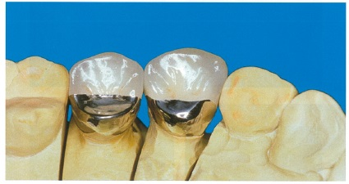
 |  | 1 | 咬合紙 |  | 正解
 |  | 2 | 平行測定器
 |  | 3 | シェードガイド
 |  | 4 | コンタクトゲージ |  | 正解
歯科衛生士 | 2014 | 歯科診療補助論 | 口腔外科治療時の診療補助 | 止血処置 | 2014_dh_14_pm103
 |  | 永久止血法はどれか。2つ選べ。
 |  | 1 | 結紮法 |  | 正解
 |  | 2 | 焼灼法 |  | 正解
 |  | 3 | タンポン法
 |  | 4 | 圧迫包帯法
歯科衛生士 | 2014 | 歯科診療補助論 | 矯正歯科治療時の診療補助 | 器具・材料 | 2014_dh_14_pm104
 |  | 器具の写真を別に示す。 矯正用バンドの装着に使用しないのはどれか。
 |  | 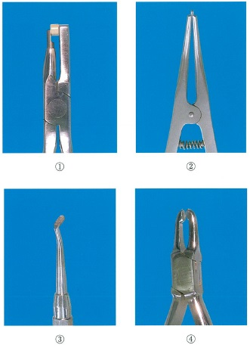
 |  | 1 | ① |  | 正解
 |  | 2 | ②
 |  | 3 | ③
 |  | 4 | ④
歯科衛生士 | 2014 | 歯科診療補助論 | 小児歯科治療時の診療補助 | 小児歯科治療 | 2014_dh_14_pm105
 |  | フッ化ジアンミン銀の特徴はどれか。2つ選べ。
 |  | 1 | 無味無臭である。
 |  | 2 | 塗布面は黒変する。 |  | 正解
 |  | 3 | 劇薬に指定されている。 |  | 正解
 |  | 4 | 38％のフッ素イオンを含む。
歯科衛生士 | 2014 | 歯科診療補助論 | 高齢者治療時の診療補助 | 高齢者歯科治療 | 2014_dh_14_pm106
 |  | 81歳の女性。感音性難聴である。 話しかける際の配慮で適切なのはどれか。2つ選べ。
 |  | 1 | 耳元で大きな声で話す。
 |  | 2 | 静かな場所で説明する。 |  | 正解
 |  | 3 | 声のトーンを抑えて話す。 |  | 正解
 |  | 4 | マスクをつけたままで話す。
歯科衛生士 | 2014 | 歯科診療補助論 | 高齢者治療時の診療補助 | 高齢者歯科治療 | 2014_dh_14_pm107
 |  | パーキンソン病で正しいのはどれか。2つ選べ。
 |  | 1 | 可逆性疾患である。
 |  | 2 | 神経変性疾患である。 |  | 正解
 |  | 3 | 脳内のドーパミン過剰がみられる。
 |  | 4 | 安静時の振戦がみられることが多い。 |  | 正解
歯科衛生士 | 2014 | 歯科診療補助論 | 障害者治療時の診療補助 | 障害者歯科治療 | 2014_dh_14_pm108
 |  | 障害の種類とコミュニケーションの方法との組合せで適切なのはどれか。
 |  | 1 | 言語障害 -- 点 字
 |  | 2 | 視覚障害 -- 模 型 |  | 正解
 |  | 3 | 精神遅滞 -- ジェスチャー
 |  | 4 | 自閉性障害 -- 文字盤
歯科衛生士 | 2014 | 歯科診療補助論 | 臨床検査法 | 生体検査 | 2014_dh_14_pm109
 |  | 検査装置の写真を別に示す。 この装置で測定するのはどれか。2つ選べ。
 |  | 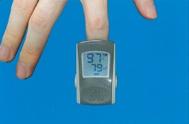
 |  | 1 | 血糖値
 |  | 2 | 脈拍数 |  | 正解
 |  | 3 | 拡張期血圧
 |  | 4 | 経皮的動脈血酸素飽和度 |  | 正解
歯科衛生士 | 2014 | 歯科診療補助論 | 救急救命処置 | 救急救命処置 | 2014_dh_14_pm110
 |  | Japan Coma Scale＜3-3-9度方式＞で正しいのはどれか。2つ選べ。
 |  | 1 | 心疾患の重症度分類である。
 |  | 2 | 9段階で判定する。 |  | 正解
 |  | 3 | 刺激に対する反応を観察する。 |  | 正解
 |  | 4 | 数値が小さいほど状態は重い。

